待解决问题
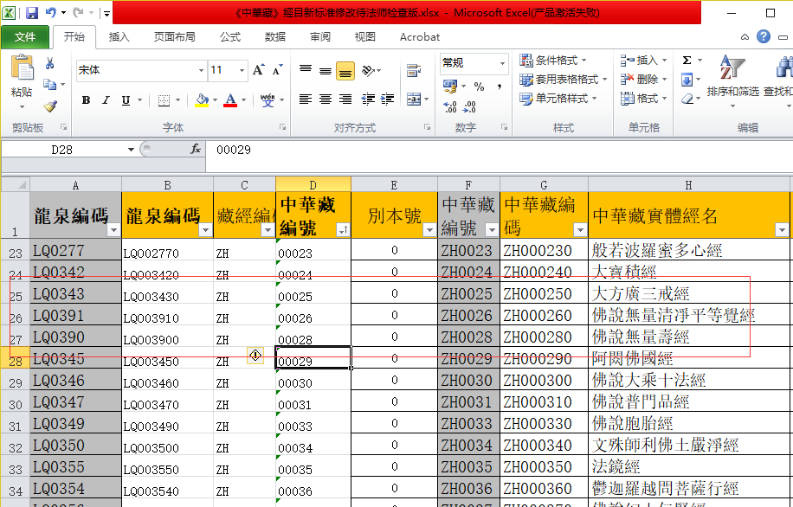
中华藏编码空白的，对照经目截图如下，这个我目前无法解决

龍泉編碼 | 龍泉編碼 | 中華藏編號 | 中華藏編碼 | 實體經名 | 卷序號 | 起始冊碼 | 起始頁碼 | 終止頁碼 | 終止冊碼 | 備註
 | 无 |  | 无 | 佛說阿彌陁經 | 1 | 9 | 552 | 571 | 9 | 正文經名“佛說阿彌陀三耶三佛薩樓佛檀過度人道經”
 | 无 |  | 无 | 佛說阿彌陁經 | 2 | 9 | 572 | 588 | 9
 | 无 |  | 无 | 須摩提經 | 1 | 9 | 788 | 791 | 9
 | 无 |  | 无 | 佛說具法行經 | 1 | 34 | 138 | 144 | 34
 | 无 |  | 无 | 始終心要 修懺要旨 香華運 | 1 | 98 | 30 | 36 | 98 | LQ2823、LQ2841、无

